T&M
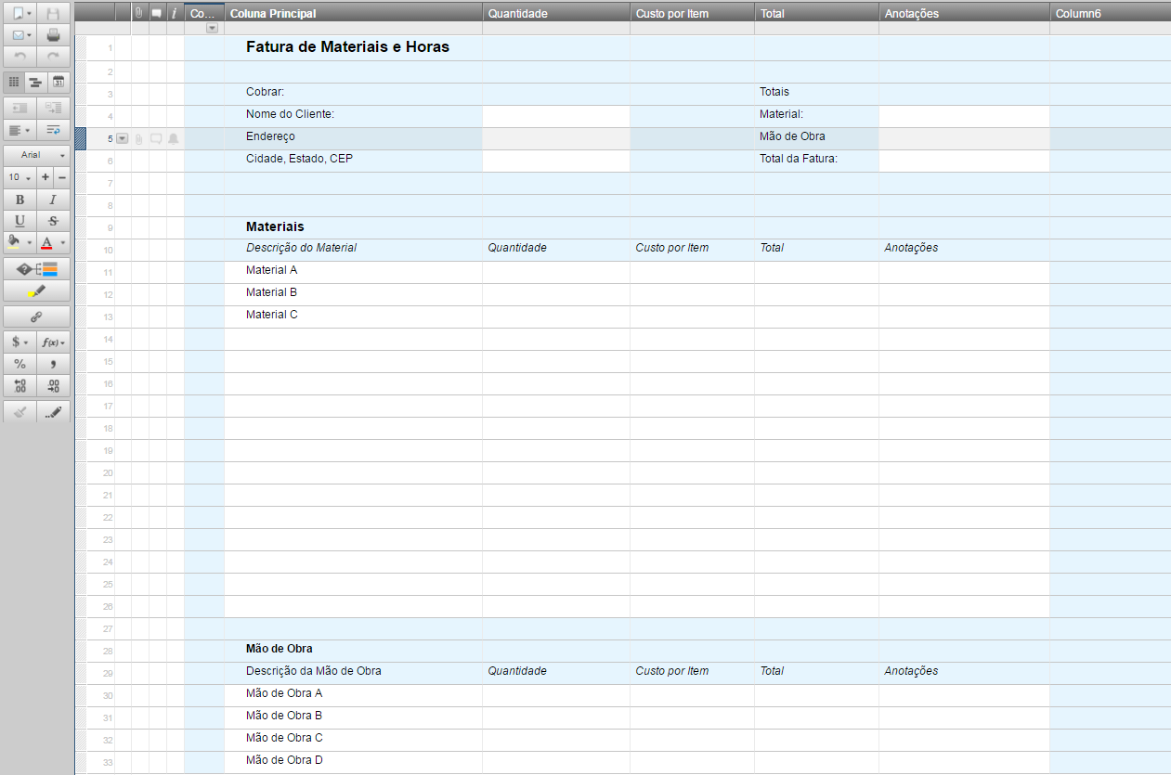
Fatura de Materiais e Horas

 | Cobrar: |  |  |  |  | Totais
 | Nome do Cliente: |  |  |  |  | Material: | 0
 | Endereço |  |  |  |  | Mão de Obra | 0
 | Cidade, Estado, CEP |  |  |  |  | Total da Fatura: | 0

 | Materiais
 | Descrição do Material | Quantidade | Custo por Item | Total | Anotações
 | Material A
 | Material B
 | Material C

 | TOTAL |  |  | 0

 | Mão de Obra
 | Descrição da Mão de Obra | Quantidade | Custo por Item | Total | Anotações
 | Mão de Obra A
 | Mão de Obra B
 | Mão de Obra C
 | Mão de Obra D

 | TOTAL |  |  | 0

Ou, Clique Aqui para Criar sua Fatura de Materiais e Horas no Smartsheet

